Táprúd
KEDVELTSÉGI | TERMÉK | TERMÉK | KISZERELÉS | ÁR* | JELÖLÉSEN FELTÜNTETETT | DEKLARÁLT |  | HATÓSÁGI MINTAVÉTEL |  | KEDVELTSÉGI | VIZSGÁLAT |  |  |  |  |  |  |  | HATÓSÁGI | LABORATÓRIUMI | VIZSGÁLATOK
RANGSOR | FOTÓ* | NEVE | (db) | (Ft/tasak) | GYÁRTÓ/FORGALMAZÓ | NPK-ARÁNY | BELTARTALOM | HELYE | CSOMAGOLÓANYAG | CSOMAGOLÁSON FELTÜNTETETT INFORMÁCIÓK | HASZNÁLATI UTASÍTÁS | ÖSSZESÍTETT PONTSZÁM | ÖSSZES NITROGÉN (%m/m) | FOSZFOR-PENTOXID (%m/m) | KÁLIUM (%m/m) | MAGNÉZIUM (mg /kg) | KÉN (%m/m) | CINK (mg/kg) | VAS (mg/kg) | RÉZ (mg/kg) | MANGÁN (mg/kg) | MOLIBDÉN (mg/kg) | BÓR (mg/kg) | NIKKEL (mg/kg) | ÓLOM (mg/kg) | KADMIUM (mg/kg) | HIGANY (mg/kg) | ARZÉN (mg/kg)
1 | 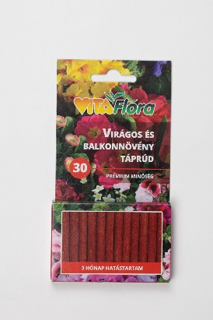 | Vitaflóra virágos és balkonnövény táprúd | 30 db | 1199 | Gy: Vitaflóra Kft. 8248 Nemesvámos, Muskátli u. 17. | NPK+Mg: 15-7-8+2 | 15% összes nitrogén: 2% karbamid-nitrogén, 13% karbamid-formaldehid-nitrogén; 7% összes foszfor-pentoxid (P2O5): 6,2% vízoldható foszfor-pentoxid; 7% semleges ammónium-citrátban oldható foszfor-pentoxid; 8% kálium-oxid (K2O) vízoldható; 2% összes magnézium-oxid (MgO): 1% magnézium-oxid vízoldható Mikroelemek vízoldható formában: 0,04% réz szulfát formájában; 0,15% vas szulfát formájában, 0,05% mangán szulfát formájában; 0,01% molibdén nátriumsó formájában. | OBI Hungary Retail Kft. 010. áruház 2040 Budaörs, Budapark | 8.54 | 10.71 | 12.39 | 31.6 | 15.5 | 7.06 | 8.09 | 11100 | _ | 9.07 | 1620 | 320 | 584 | 88.8 | _ | 7.64 | 47.1 | 0.096 | <0,5 | 1.7
2 | 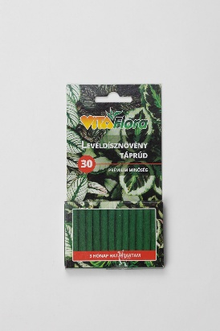 | Vitaflóra Prémium minőség levéldísznövény táprúd | 30 db | 1199 | Gy: Vitaflóra Kft. 8248 Nemesvámos, Muskátli u. 17. | NPK+Mg (16-5-9+2) | 16% összes nitrogén: 2% karbamid-nitrogén, 14% karbamid-formaldehid-nitrogén; 5% összes foszfor-pentoxid (P2O5): 4,2% vízoldható foszfor-pentoxid, 5% semleges ammónium-citrátban oldható foszfor-pentoxid; 9% kálium-oxid vízoldható, 2% összes magnézium-oxid: 1% magnézium-oxid vízoldható. Mikroelemek vízoldható formában: 0,04% réz szulfát formájában; 0,15% vas szulfát formájában, 0,05% mangán szulfát formájában; 0,01% molibdén nátriumsó formájában. | OBI Hungary Retail Kft. 010. áruház 2040 Budaörs, Budapark | 8.54 | 10.45 | 12.29 | 31.3 | 16.4 | 5.36 | 8.99 | 11700 | _ | 9.58 | 1520 | 343 | 569 | 86.4 | _ | 7.57 | 34.5 | 0.075 | <0,5 | 1.53
2 | 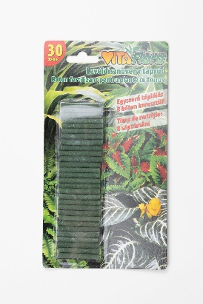 | Vitaflóra levéldísznövény táprúd | 30 db | 1199 | Gy: Vitaflóra Kft. 8248 Nemesvámos, Pap István u. 45. | NPK (10-5-6)(+2 MgO) | 10% N összes nitrogén, ebből 0,5% nitrát nitrogén, 3% ammónia-nitrogén, 6,5% N karbamid nitrogén; 5%P2O5 összes foszfát, ebből 4% P2O5 semleges ammónium-citrátban oldódó és 1% vízben oldódó foszfát; 6% K2O összes kálium-oxid, vízben oldódó; 2% MgO magnézium-oxid vízben oldódó | OBI Hungary Retail Kft. 010. áruház 2040 Budaörs, Budapark | 8.54 | 10.45 | 12.29 | 31.3 | 8.69 | 6.04 | 6.41 | 17900 | _ | 33.2 | _ | <5 | _ | _ | _ | 29.8 | <1 | 1.97 | <0,5 | 2.4
3 | 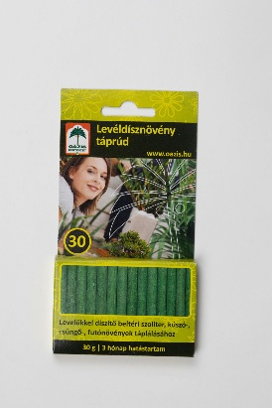 | Oázis levéldísznövény táprúd | 30 db | 699 | Gy: Vitaflóra Kft. 8248 Nemesvámos, Muskátli u. 17. | NPK+Mg (16-5-9+2) | 16% összes nitrogén: 2% karbamid-nitrogén, 14% karbamid-formaldehid-nitrogén; 5% összes foszfor-pentoxid (P2O5): 4% vízoldható foszfor-pentoxid, 5% semleges ammónium-citrátban oldható foszfor-pentoxid; 9% kálium-oxid vízoldható, 2% összes magnézium-oxid: 1% magnézium-oxid vízoldható. Mikroelemek vízoldható formában: 0,04% réz szulfát formájában; 0,15% vas szulfát formájában, 0,05% mangán szulfát formájában; 0,01% molibdén nátriumsó formájában. | Oázis Kertészet Kft. 2049 Diósd, Diófasor u. 22. | 8.47 | 10.53 | 12.00 | 31.0 | 17.3 | 4.7 | 8.06 | 10500 | _ | 4.97 | 1570 | 297 | 472 | 79.7 | _ | 5.17 | 49.9 | 0.078 | <0,5 | 1.48
4 | 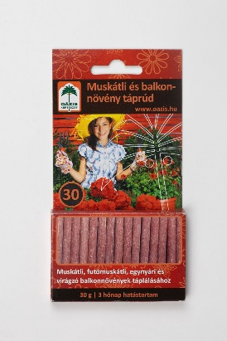 | Oázis muskátli- és balkonnövény táprúd | 30 db | 699 | Gy: Vitaflóra Kft. 8248 Nemesvámos, Muskátli u. 17. | NPK+Mg (15-7-8+2) | 15% összes nitrogén: 2% karbamid-nitrogén, 13% karbamid-formaldehid-nitrogén; 7% összes foszfor-pentoxid (P2O5): 6,2% vízoldható foszfor-pentoxid; 7% semleges ammónium-citrátban oldható foszfor-pentoxid; 8% kálium-oxid (K2O) vízoldható; 2% összes magnézium-oxid (MgO): 1% magnézium-oxid vízoldható Mikroelemek vízoldható formában: 0,04% réz szulfát formájában; 0,15% vas szulfát formájában, 0,05% mangán szulfát formájában; 0,01% molibdén nátriumsó formájában. | Oázis Kertészet Kft. 2049 Diósd, Diófasor u. 22. | 8.33 | 10.01 | 12.00 | 30.3 | 13.8 | 6.96 | 8.22 | 11400 | _ | 7.78 | 1370 | 371 | 489 | 101 | _ | 7.43 | 43.7 | 0.089 | <0,5 | 1.88
5 | 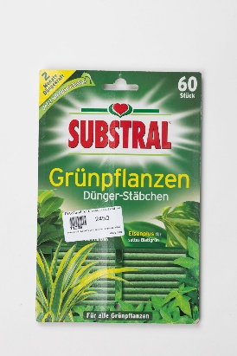 | Substral zöld táprudacskák | 60 db | 2450 | Gy: Evergreen Garden Care Österreich GmbH, Ausztria F: VOG Export-Import Kft. 9737 Bük, VOG út 1. | NPK (Mg) 10-7-9 (+2) | 10% összes nitrogén, 3,1% ammónium-nitrogén, 5,5% karbamid formaldehidből származó nitrogén, 1,4% karbamid-nitrogén, 7% összes foszfor-pentoxid (P2O5), 7% vízoldható P2O5, 7% semleges ammónium citrátban oldható P2O5, 9% vízoldható kálium-oxid (K2O), 2% vízoldható magnézium-oxid (MgO) | FitoLand Kereskedelmi és Mezőgazdasági Kft. 1223 Budapest, Rókales u. 2-4. | 8.00 | 10.89 | 11.33 | 30.2 | 10.6 | 6.92 | 9.53 | 12600 | _ | 177 | 791 | 186 | 490 | 81.7 | 86.7 | 0.548 | <1 | <0,05 | <0,5 | 1.03
6 | 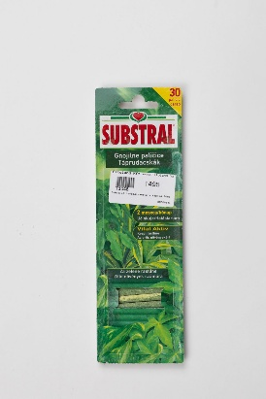 | Substral táprudacskák zöld növényekhez | 30 db | 1499 | Gy: Evergreen Garden Care Österreich GmbH, Ausztria F: VOG Export-Import Kft. 9737 Bük, VOG út 1. | NPK (Mg) 10-7-9 (+2) | 10% összes nitrogén, 3,1% ammónium-nitrogén, 1,4% karbamid-nitrogén, 5,5% karbamid formaldehidből származó nitrogén, 7% összes foszfor-pentoxid (P2O5), 7% vízoldható P2O5, 7% semleges ammónium citrátban oldható P2O5, 9% vízoldható kálium-oxid (K2O), 2% vízoldható magnézium-oxid (MgO) A mikroelemek vízben teljesen oldhatók: 0,01% bór sav formájában, 0,02% réz, 0,075% vas, 0,06% EDTA-val kelatizált vas, 0,015% DPTA-val kelatizált vas, 0,05% mangán, 0,008% molibdén nátriumsó formájában, 0,02% cink | OBI Hungary Retail Kft. 010. áruház 2040 Budaörs, Budapark | 8.07 | 10.27 | 11.81 | 30.1 | 10.9 | 7.17 | 10 | 13700 | _ | 201 | 826 | 190 | 512 | 69.7 | 97.2 | 0.927 | <1 | 0.069 | <0,5 | 0.994
7 | 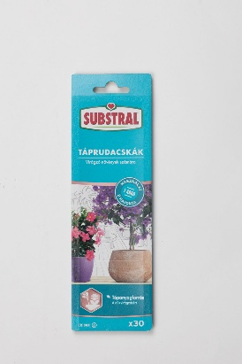 | Substral táprudacskák virágzó növények számára | 30 db | 1499 | Gy: Evergreen Garden Care Österreich GmbH, Ausztria F: VOG Export-Import Kft. 9737 Bük, VOG út 1. | NPK 10,5 - 10,8 -10,2 | 10,5% összes nitrogén: 3,5% ammónia-nitrogén, 1,4% karbamid-nitrogén, 5,6% karbamid-formaldehidből származó nitrogén; 10,8% összes foszfor-pentoxid P2O5: 10,8% vízoldható P2O5, 10,8% semleges ammónium-citrátban odható P2O5; 10,2% vízoldható kálium oxid K2O A mikroelemek vízben teljesen oldhatók: 0,01% bór sav formájában, 0,02% réz, 0,07% vas, 0,06%EDTA-val kelatizált vas, 0,01%DPTA-val kelatizált vas, 0,05%mangán, 0,008% molibdén nátriumsó formájában, 0,02% cink | OBI Hungary Retail Kft. 010. áruház 2040 Budaörs, Budapark | 8.00 | 10.27 | 11.33 | 29.6 | 11.8 | 11.6 | 11 | _ | _ | 197 | 795 | 199 | 503 | 68.6 | 110 | 0.611 | <1 | 0.092 | <0,5 | 1.17
8 | 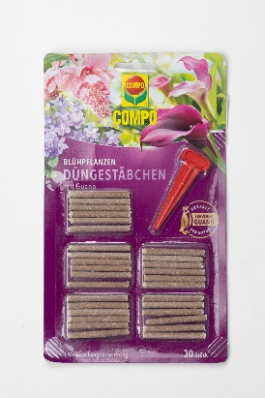 | Compo virágzó növény táprúd | 30 db | 1390 | Gy: COMPO GmbH Münster, Németország F: Terracotta Magyarország Kft. 1012 Budapest, Márvány utca 18. | NPK-műtrágya 8-12-9 + 17% guanóval | 8% összes nitrogén (3,7% ammónia-nitrogén, 2,3% karbamid-formaldehidből származó nitrogén, 0,8% csak forró vízben oldható karbamid-formaldehidből származó nitrogén, 1% hideg vízben oldható karbamid-formaldehidből származó nitrogén, 1,8% szervesen kötött nitrogén; 12% P2O5 összes foszfát: 7,4% P2O5 vízoldható foszfát; 9% K2O összes kálium-oxid: 8,5% K2O vízoldható kálium-oxid; 2% MgO összes magnézium-oxid: 1,5 MgO vízoldható magnézium-oxid; 5% összes kén: 4,7% vízoldható kén; 0,04 % összes réz, 0,01% összes molibdén, 0,04% összes cink | Oázis Kertészet Kft. 2049 Diósd, Diófasor u. 22. | 7.93 | 9.66 | 11.81 | 29.4 | 6.70 | 10.3 | 8.67 | 11100 | 5.04 | 352 | _ | 404 | _ | 82.2 | _ | 4.09 | 3.92 | 0.054 | <0,5 | 2.66
9 | 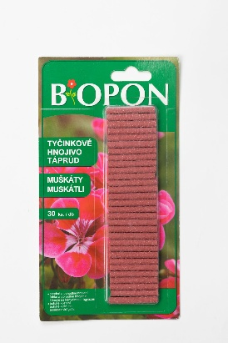 | Biopon muskátli táprúd | 30 db | 870 | Gy: BROS sp.zo.o Lengyelország F: BROS Hungary Kft. 2144 Kerepes, Rózsavölgyi út 16. | NPK-műtrágya 8:10:12 | 8% összes nitrogén (6% amid-nitrogén, 2% ammónium-nitrogén), 10% vízben oldódó foszfor-pentoxid, 12% vízben oldódó kálium-oxid, vízben oldódó mikroelemek: 0,01% bór, 0,02% réz, 0,07% vas, 0,05% mangán, 0,01% molibdén, 0,02% cink | Pan-Italia Kft. 2220 Vecsés, Üllői út 635. | 7.46 | 10.01 | 11.62 | 29.1 | 10.6 | 13.2 | 13.7 | _ | _ | 222 | 2210 | 196 | 480 | 98.5 | 118 | 4.84 | <1 | 2.26 | <0,5 | 3.72
10 | 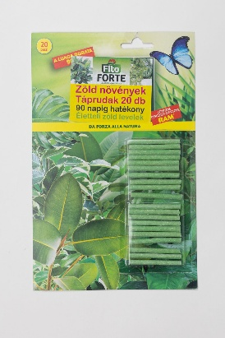 | Fito Forte zöld növények táprudak | 20 db | 1499 | Gy: Blumen Group S.P.A Olaszország F: Brands and More Hungary Kft. 2040 Budaörs, Szabadság út 379. | NPK (Mg) 16-5-9 (2) | Nitrogén teljes 16%: urea nitrogén 2%, nitrogén karbamid formaldehid 14%, nitrogén kizárólag meleg vízben oldódó karbamid-formaldehid 4,6%, nitrogén kizárólag hideg vízben oldódó karbamid formaldehid 4,2%, semleges ammónium-citrátban és vízben oldódó foszfor-pentoxid 5%, vízben oldódó foszfor-pentoxid 5%, vízben oldódó potásszium oxid 9%, totál magnézium-oxid 2%, vízben oldódó magnézium-oxid 1%, vízben oldódó bór 0,01%, vízben oldódó réz 0,04%, vízben oldódó vas 0,15%, vízben oldódó mangán 0,06%, vízben oldódó molibdén 0,01% | OBI Hungary Retail Kft. 010. áruház 2040 Budaörs, Budapark | 7.06 | 10.36 | 11.52 | 28.9 | 16.4 | 5.35 | 9.36 | 11800 | _ | 9.81 | 1810 | 320 | 564 | 90.4 | 96.7 | 2.78 | 24.4 | 0.058 | <0,5 | 1.4
11 | 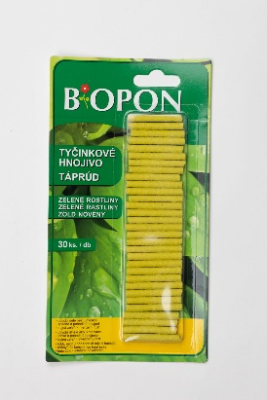 | Biopon zöld növény táprúd | 30 db | 860 | Gy: BROS sp.zo.o Lengyelország F: BROS Hungary Kft. 2144 Kerepes, Rózsavölgyi út 16. | NPK műtrágya 12:6:9 | 12% összes nitrogén (9,2% karbamid-nitrogén, 2,8% ammónia-nitrogén), 6% foszfor-pentoxid vízoldható, 9% kálium-oxid vízoldható, vízben oldódó mikroelemek: 0,01% összes bór, 0,02% összes réz, 0,07% összes vas, 0,05% összes mangán, 0,01% összes molibdén | Pan-Italia Kft. 2220 Vecsés, Üllői út 635. | 7.39 | 10.01 | 11.04 | 28.4 | 12.5 | 6.12 | 8.87 | _ | _ | 194 | 2150 | 174 | 479 | 81.8 | 100 | 7.7 | 2.79 | 2.03 | <0,5 | 2.5
12 | 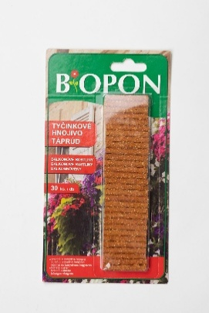 | Biopon balkonnövény táprúd | 30 db | 870 | Gy: BROS sp.zo.o Lengyelország F: BROS Hungary Kft. 2144 Kerepes, Rózsavölgyi út 16. | NPK-műtrágya 12:8:10 | 12% összes nitrogén (9% amid-nitrogén, 3% ammónium-nitrogén), 8% vízben oldódó foszfor-pentoxid, 10% vízben oldódó kálium-oxid, vízben oldódó mikroelemek: 0,01% bór, 0,02% réz, 0,15% vas, 0,05% mangán, 0,01% molibdén, 0,02% cink | Pan-Italia Kft. 2220 Vecsés, Üllői út 635. | 7.26 | 10.01 | 11.04 | 28.3 | 12.3 | 8.39 | 11.5 | _ | _ | 228 | 3440 | 188 | 479 | 103 | 109 | 7.99 | 22.5 | 2.92 | <0,5 | 4.19
13 | 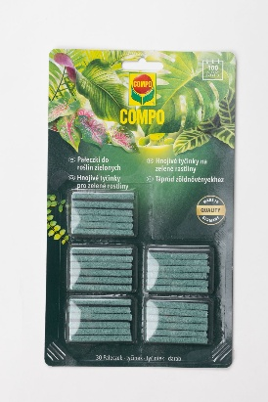 | Compo táprúd zöld növényekhez | 30 db | 1499 | Gy: ASB Grünland Helmut Aurenz GmbH K*: COMPO GmbH, Németország F: Terracotta Magyarország Kft. 1012 Budapest, Márvány utca 18. | NPK (Mg) -műtrágya 13-6-10 (+3) | 13% összes nitrogén: 2,2% ammónium formában, 1,8% karbamid formában, 9% metilén-urea formában; 6% összes foszfor-pentoxid (P2O5), 6% vízoldható foszfor-pentoxid, 6% semleges ammónium-citrátban oldható foszfor-pentoxid; 10% vízoldható kálium-oxid (K2O), 3% összes magnézium-oxid, 3% vízoldható magnézium-oxid; 7% összes kén, 7% vízoldható kén. Kloridban szegény. 0,020% összes bór bórsav formájában, 0,020% vízoldható bór bórsav formájában; 0,030% összes réz szulfát formájában, 0,025% vízoldható réz szulfát formájában; 0,140% összes vas szulfát formájában, 0,025% vízoldható vas szulfát formájában; 0,090% összes mangán szulfát formájában, 0,080% vízoldható mangán szulfát formájában; 0,010% összes molibdén nátriumsó formájában, 0,002% vízoldható molibdén nátriumsó formájában; 0,040% összes cink szulfát formájában, 0,030% vízoldható cink szulfát formájában. | OBI Hungary Retail Kft. 010. áruház 2040 Budaörs, Budapark | 7.46 | 10.18 | 10.56 | 28.2 | 11.5 | 5.57 | 9.29 | 15900 | 7.22 | 299 | 1700 | 278 | 666 | 78.9 | 185 | 2.5 | 1.64 | 0.087 | <0,5 | 2.97
14 | 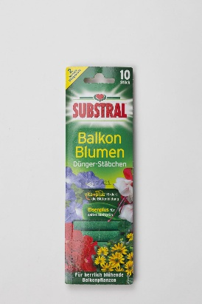 | Substral Balkon Blumen táprúd balkonon vagy teraszon tartott virágos dísznövényekhez | 10 db | 1490 | Gy: Evergreen Garden Care Österreich GmbH, Ausztria F: VOG Export-Import Kft. 9737 Bük, VOG út 1. | NPK-műtrágya 13-16-11 | 13% összes nitrogén (5,5% ammónium-nitrogén), 1% karbamid-nitrogén, 6,5% nitrogén karbamid formaldehidből (2,1% csak meleg vízben oldódó, 1,9% csak hideg vízben oldódó), 16% P2O5 foszfor-pentoxid, semleges ammónium citrátban és vízben oldható foszfor-pentoxid (7% foszfor, 16% P2O5 foszfor-pentoxid, vízben oldható foszfor-pentoxid), 11% K2O kálium-oxid vízben oldható (9,2% kálium) Mikroelemek: 0,01% bór, vízben oldható bór; 0,02%réz, vízben oldható réz; 0,06% vas, vízben oldható vas, 0,01% DPTA által kelatizált formában; 0,05% mangán, vízben oldható; 0,008% molibdén, vízben oldható; 0,04% cink, vízben oldható | Oázis Kertészet Kft. 2049 Diósd, Diófasor u. 22. | 7.26 | 9.57 | 10.75 | 27.6 | 14.7 | 14.3 | 10 | _ | _ | 45.2 | 637 | 190 | 507 | 75.3 | 86.3 | 1.48 | <1 | <0,05 | <0,5 | 1.04
X | 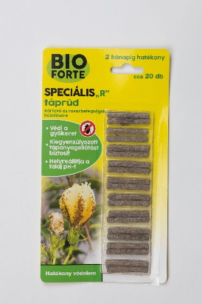 | BioForte Speciális "R" táprúd Kártevő és rovarbetegségek kezelésére | 20 db | 2299 | Gy, F: Brands and More Hungary Kft. 2040 Budaörs, Szabadság út 379. Fsz. 2. | NPK (10-6-7) | Összes nitrogén 10%: karbamid nitrogén 10%, összes foszfor-pentoxid 6%: vízoldható foszfor-pentoxid 2,4%, semleges ammónium-citrátban oldható foszfor-pentoxid 4,5%, kálium-oxid vízoldható 7%, összes vas - kelátképző anyag:EDTA 0,005% | OBI Hungary Retail Kft. 010. áruház 2040 Budaörs, Budapark | 7.12 | 9.66 | 10.75 | 27.5 | 9.22 | 6.33 | 6.63 | _ | _ | 26.9 | 557 | 5.94 | _ | _ | _ | 34.6 | <1 | 1.28 | <0,5 | 4.2
15 | 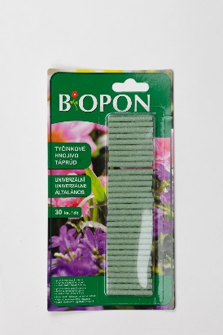 | Biopon általános táprúd | 30 db | 870 | Gy: BROS sp.zo.o Lengyelország F: BROS Hungary Kft. 2144 Kerepes, Rózsavölgyi út 16. | NPK műtrágya 12:6:9 | 12% összes nitrogén (2,3% ammónium-nitrogén, 9,7% amid-nitrogén), 6% foszfor-pentoxid (6% vízben oldódó foszfor-pentoxid, 6% semleges ammónium-citrát oldatban oldódó foszfor-pentoxid), 9% vízben oldódó kálium-oxid Mikroelemek: 0,01% bór bórsav formájában vízben oldódó, 0,02% réz vízben oldódó, 0,3% vas, 0,07% mangán, 0,01% összes molibdén ammóniumsó formájában, 0,03% cink | Pan-Italia Kft. 2220 Vecsés, Üllői út 635. | 7.19 | 9.74 | 10.37 | 27.3 | 12.2 | 6.23 | 9.04 | _ | _ | 261 | 3850 | 173 | 617 | 83 | 98.7 | 9.76 | 2.64 | 3.27 | <0,5 | 3.43
15 | 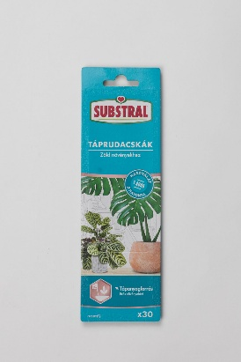 | Substral táprudacskák zöld növények számára | 30 db | 1495 | Gy: Evergreen Garden Care Österreich GmbH, Ausztria F: VOG Export-Import Kft. 9737 Bük, VOG út 1. | NPK műtrágya (10-7-9) | 10% összes nitrogén, 3,1% ammónium-nitrogén, 6% nitrogén karbamid formaldehidből (2% - csak meleg vízben oldódó; 1,8% csak hideg vízben oldódó), 7% P2O5 foszfor-pentoxid semleges ammónium citrátban és vízben oldódó (7% P2O5 vízben oldódó foszfor), 9% K2O kálium-oxid vízben oldódó, 2% MgO magnézium-oxid vízben oldódó | FitoLand Kereskedelmi és Mezőgazdasági Kft. 1223 Budapest, Rókales u. 2-4. | 7.53 | 9.48 | 10.27 | 27.3 | 10.9 | 6.95 | 9.49 | 13500 | _ | 178 | 744 | 169 | 466 | 78.1 | 82.5 | 0.515 | <1 | <0,05 | <0,5 | 0.814
16 | 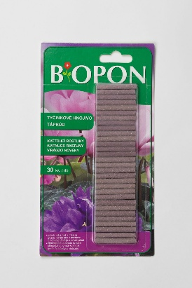 | Biopon virágzó növény táprúd | 30 db | 870 | Gy: BROS sp.zo.o Lengyelország F: BROS Hungary Kft. 2144 Kerepes, Rózsavölgyi út 16. | NPK-műtrágya 8:10:14 | 8% összes nitrogén (6% karbamid-nitrogén, 2% ammónia-nitrogén), 10% foszfor-pentoxid vízoldható, 14% kálium-oxid vízoldható, vízben oldódó mikroelemek: 0,01% összes bór, 0,02% összes réz, 0,07% összes vas, 0,05% összes mangán, 0,01% összes molibdén | Pan-Italia Kft. 2220 Vecsés, Üllői út 635. | 6.99 | 9.83 | 10.27 | 27.1 | 9.95 | 12.9 | 14.2 | _ | _ | 211 | 2020 | 179 | 484 | 81.1 | 106 | 7.06 | 1.35 | 2.29 | <0,5 | 3.02
X | 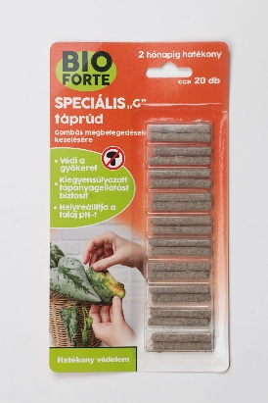 | BioForte Speciális "G" táprúd Gombás megbetegedések kezelésére | 20 db | 2299 | Gy, F: Brands and More Hungary Kft. 2040 Budaörs, Szabadság út 379. Fsz. 2. | NPK (10-6-7) | Összes nitrogén 10%, karbamid nitrogén 10%, összes foszfor-pentoxid 6%: vízoldható foszfor-pentoxid 2,4%, semleges ammónium-citrátban oldható foszfor-pentoxid 4,5%, kálium-oxid vízoldható 7%, összes vas - kelátképző anyag:EDTA 0,005% | OBI Hungary Retail Kft. 010. áruház 2040 Budaörs, Budapark | 6.99 | 9.39 | 10.56 | 26.9 | 9.28 | 6.23 | 7.33 | _ | _ | 30.3 | 1730 | 9.34 | _ | _ | _ | 32.3 | <1 | 1.23 | <0,5 | 4.16

